新增包材物资汇总表
新增包材物资汇总表

序号 | 分类 | 原材料名称 | 规格 | 单位 | 参考图示 | 双流年计划量 | 天府年计划量 | 合计
1 | 包材 | 大汤杯 | 1500/套/件 | 个 |  |  | 36000 | 36000
2 | 包材 | 三格铝碗 | 1000/套/件 | 套 |  | 36500 | 7200 | 43700
3 | 包材 | 4500铝箔盒 | 1000个/件,上口17.8cm宽10cm高4.5cm 底部长13.7cm宽5.8cm | 个 |  | 8000 | 3000 | 11000
4 | 包材 | 土司盒（不沾带盖） | 容量900g*33*10.5*12cm* | 个 |  | 60 |  | 60
5 | 包材 | 铝碗底盒 | 1*1000个/件,上口21cm宽8cm高4cm 底部长17.7cm宽5.3cm | 个 |  | 3000 |  | 3000
6 | 包材 | 特大铝箔纸银底黄色网格 | 32*30cm*5000张/件 | 张 |  |  | 80000 | 80000
7 | 包材 | 黄油年糕透明包装盒 | 年糕贴纸+纸垫/套 | 套 | 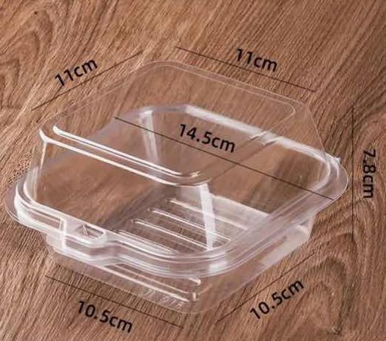 | 2500 |  | 2500
8 | 包材 | 三明治包装盒+盖 | 长12.5cm*宽6.3cm*高6.5cm 塑料材质（底盒是白色塑料，盖子是透明塑料；带贴纸的三明治盒） | 套 |  | 3600 |  | 3600
9 | 包材 | 锡纸杯 | 1*2500个/件,上口7.7cm高2.5cm 底部4.7cm | 个 |  | 5000 | 10000 | 15000
10 | 包材 | 食堂一次性微波炉盒 | 22cm*15cm*6.2cm（带盖） | 个 |  |  | 36900 | 36900
11 | 包材 | 牙签 | 20根/袋（每根独立纸包装，印刷欢迎您乘坐本次航班字样，自封带包装20根） | 袋 |  | 110000 | 70000 | 180000
12 | 包材 | 特大铝箔纸银底红色网格 | 32*30cm*5000张/件 | 张 |  |  | 70000 | 70000
13 | 包材 | 塑料布丁杯 | 上口直径7.5cm; 下口直径5cm;高4cm | 个 |  |  | 9000 | 9000
14 | 包材 | 蛋糕盒 | 四寸蛋糕 | 个 |  |  | 5000 | 5000

